testalino


IDENTIFICAZIONE MANUFATTO METALLICO

SOCIETA’/PRESIDIO SPECIALISTICO:

CODICE IMMOBILIARE/TRAL:

CODICE SITO:

CODICE SITO REGIONALE:

CLLI:

COMUNE:

INDIRIZZO

TRALICCIO:
PALO:
PALO STRALLATO:
RIPETITORE PASSIVO:
ROOF TOP:
SOPRALLUOGO EFFETTUATO IN DATA: |  |  | 15/07/2026
Ing. STEFANO GIOVANNI LENTI
ESEGUITO DA:

FIBERCOP
CODICE SITO: |  | NOME SITO:
Indirizzo: |  | Comune:
Data sopralluogo: | 15/07/2026 | Tipologia Documento: Allegato fotografico Sopralluogo

scheda struttura (2)

 |  | SCHEDA TECNICA PALO
 |  |  |  | Rev.: | 1
 |  |  |  | Pagina: | 2 di 11
STRUTTURA METALLICA
CONTROLLI |  | OSSERVAZIONI | PROVVEDIMENTI
ESAME SCALE DI ACCESSO |  | Nessuna | Nessuno
ESAME DEI PIANEROTTOLI |  | Nessuna | Nessuno
CARTELLONISTICA DI SICUREZZA |  | Nessuna | Nessuno

 | Schema struttura

organi radianti
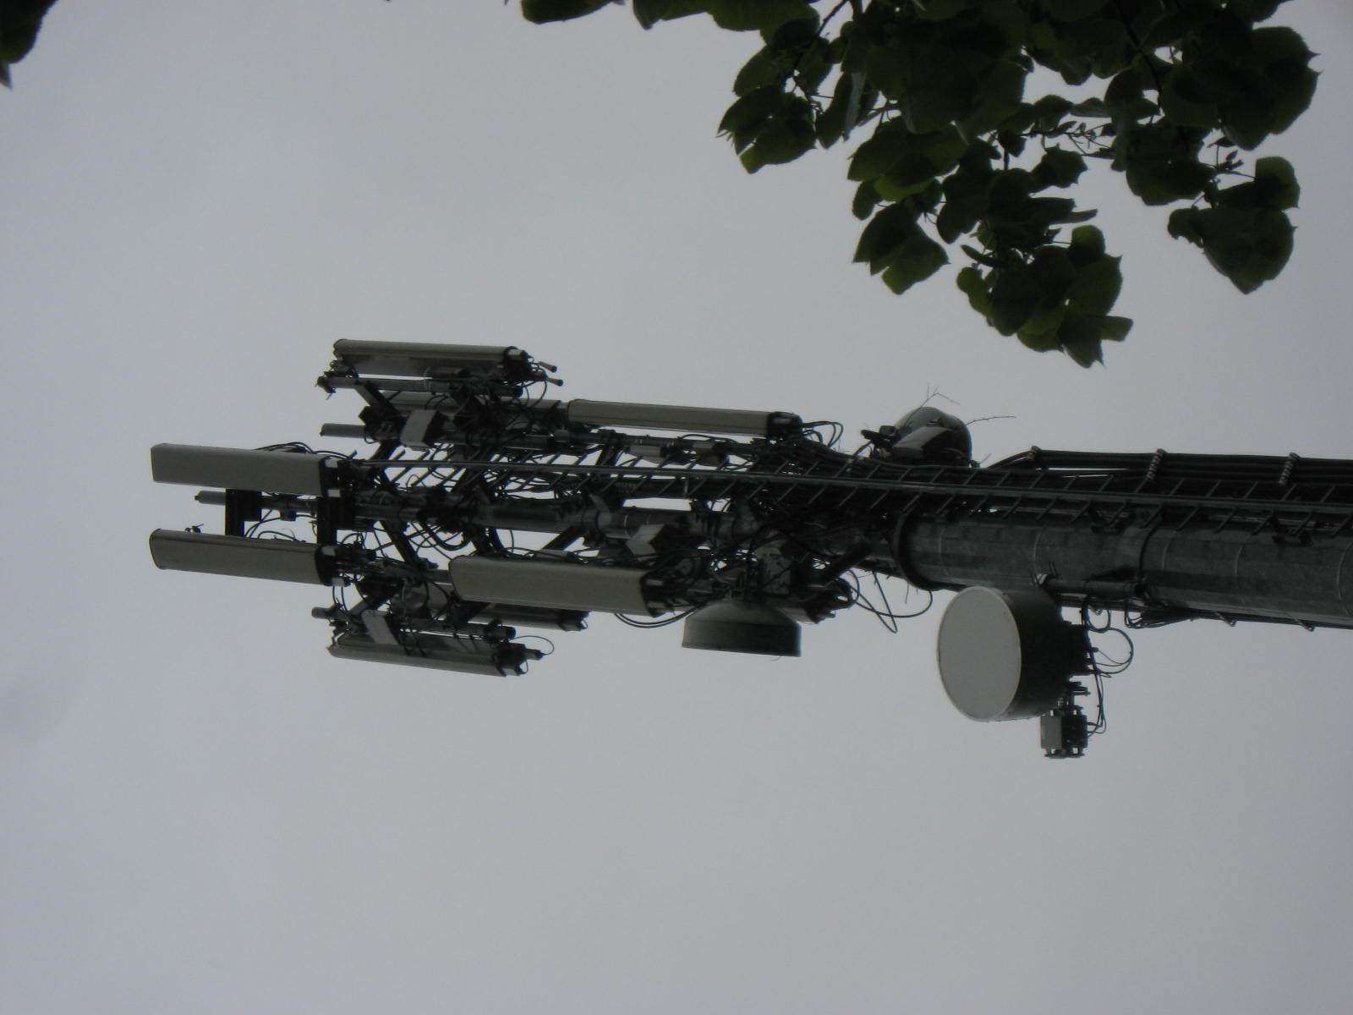
 |  |  |  | SCHEDA TECNICA PALO
 |  |  |  |  |  |  |  | Rev.: | 1
 |  |  |  |  |  |  |  | Pagina: | 3 di 11
ORGANI RADIANTI E GUIDE D'ONDA

totale antenne: |  |  | 3 | antenne per cella: | 3

 | lunghezza in mt*
 | quota in mt*
 | orientamento

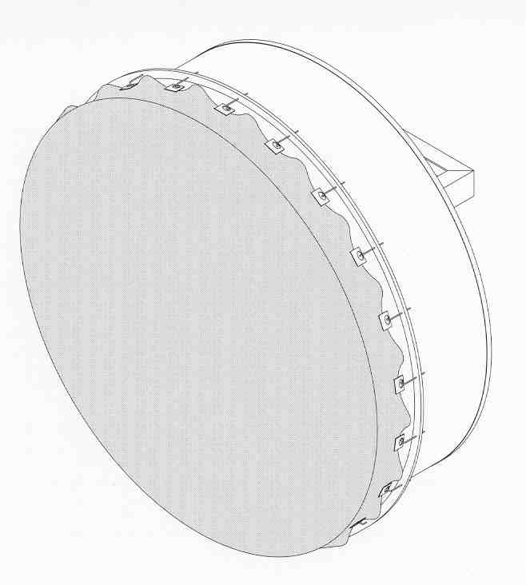
 | totale parabole: |  | 3

 | Ø *
 | quota in mt*
 | gradi

 | presenza di elementi obsoleti sulla struttura: |  |  |  |  | si | no
 | posizione:
 | descrizione:
 |  | note:

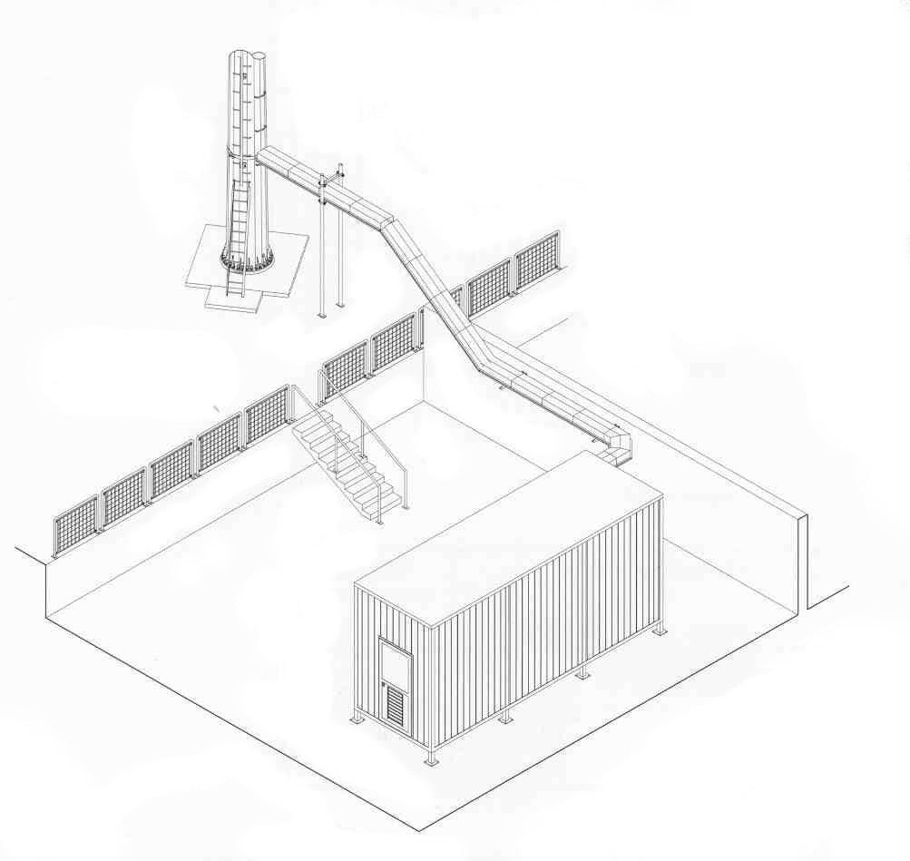
SISTEMI DI SOSTEGNO GUIDE D'ONDA
calata sul perimetro della struttura
calate interne alla struttura

schema elementi di fissaggio guide d'onda

 |  |  | lungh. | 2

 |  |  | largh. | 0.3

percorso orizzontale:
 | Scende dal palo
 | si infila nello shelter

VERNICIATURA
 |  |  |  | SCHEDA TECNICA PALO
 |  |  |  |  |  |  |  |  | Rev.: | 1
 |  |  |  |  |  |  |  |  | Pagina: | 6 di 11
ESAME DELLA PROTEZIONE ANTIOSSIDO E DELLA VERNICIATURA
protezione |  | assente |  | zincatura a caldo |  |  |  | zincatura a freddo
verniciatura |  | assente |  | parziale |  | totale |  | colore
 |  | sov diurno |  | si | no

RILIEVI PER CAMPIONATURA CON SPESSIMETRO DELLA VERNICIATURA
strumento utilizzato: |  |  |  |  |  | ELEMENTO MISURATO |  |  | VALORE RILEVATO
matr. n°:
scadenza taratura:
 | condizioni della prova:
temperatura atmosferica |  |  |  | °C
temperatura sup. metallo |  |  |  | °C

Presenza di ossidazione sulla struttura:
 |  |  |  | si |  | no
ubicazione tracce di ossidazione:
pianerottoli |  |  | struttura metallica |  |  | attacchi parabola |  |  | fondazioni
attacchi celle |  |  | passerella portacavi |  |  | scale di salita |  |  | recinzione
passerella |  |  | asta parafulmine |  |  | altro: | morsetti dei cavi messa a terra impianti
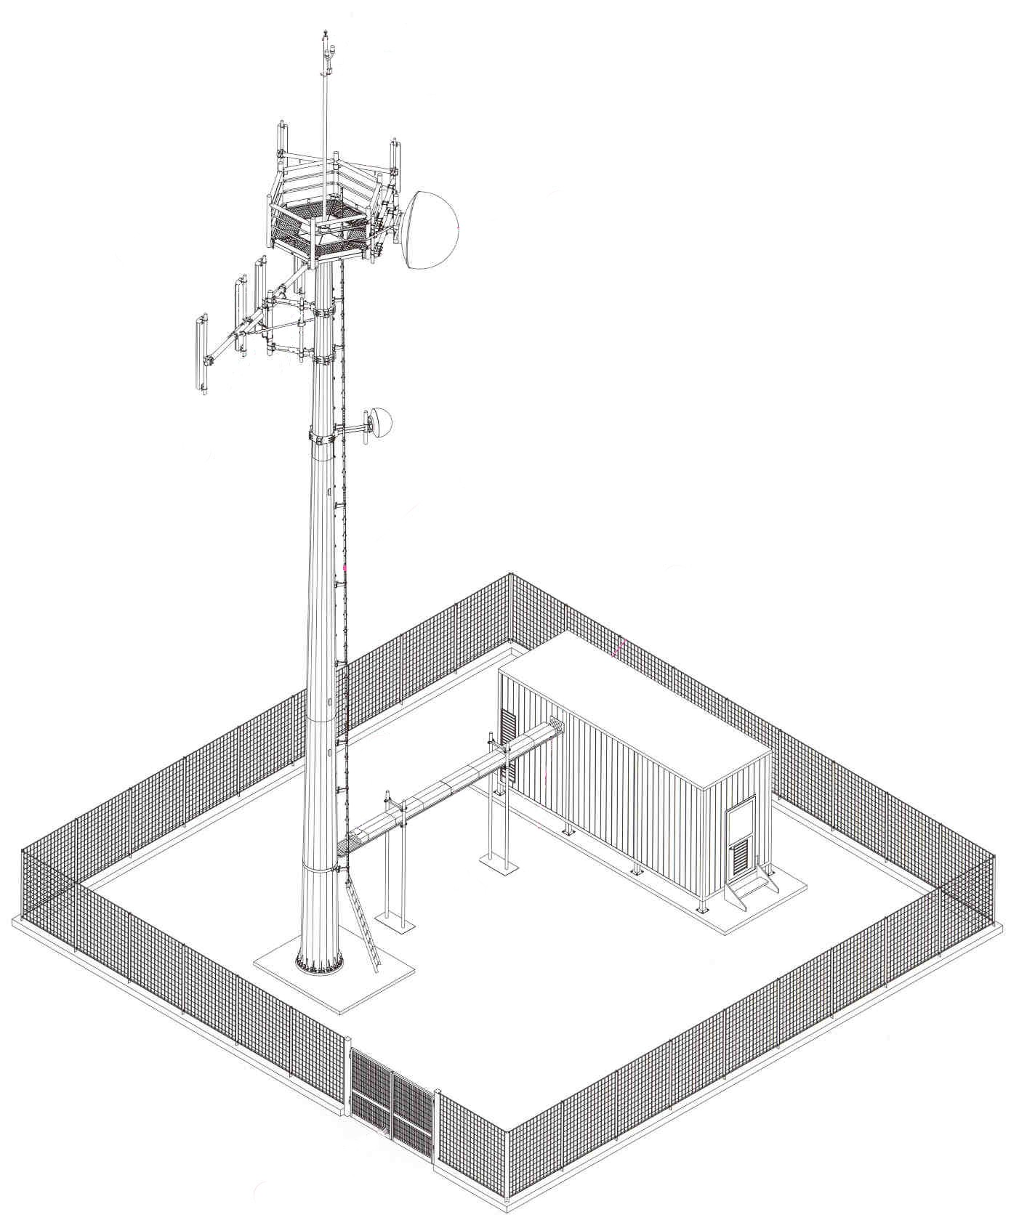
asta paraf. |  |  |  |  |  |  |  |  | attacchi parabole

 |  |  |  |  |  |  |  |  | attacchi celle

scale di salita
 |  |  |  |  |  |  |  |  | struttura metallica

 |  |  |  |  |  |  |  |  | passante stagno
 | passerella

 | fondazioni
 |  |  |  |  |  |  |  |  | recinzione

terra
 |  |  |  | SCHEDA TECNICA PALO
 |  |  |  |  |  |  |  | Rev.: | 1
 |  |  |  |  |  |  |  | Pagina | 9 di 11
IMPIANTO DI TERRA E PARAFULMINE
tipo di dispersore |  |  | puntazza

 | corda |  | rame |  | nudo |  | sezione | in mmq | 50
 | corda g/v
 | bandella
 | filo |  | acciaio |  | isolato

calate sulla struttura |  |  | si | no | n° | calate sull'edificio |  | si no n°

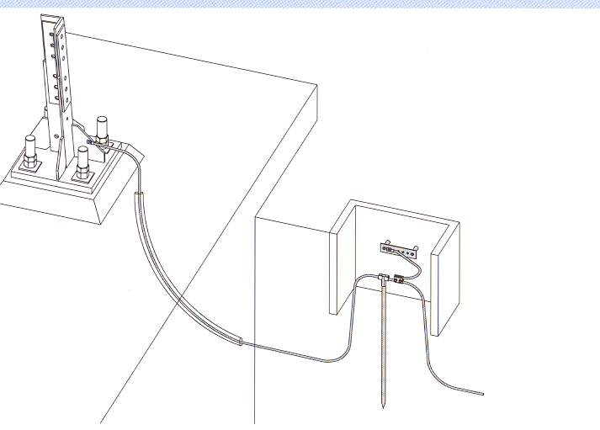
collegamento alla terra di centrale |  |  |  | si | no

collegamento alla gabbia di faraday |  |  |  | si | no

note: | Messa a terra puntazza

IMPIANTO PARAFULMINE
presente |  | si | no |  |  | asta frankliana | si | no

 | note:

schema dell'impianto:

CONTROLLI |  |  |  | OSSERVAZIONI |  |  | PROVVEDIMENTI
VERIFICA DELLA MESSA A TERRA DELLA STRUTTURA |  |  |  | nessuna |  |  | nessuno

VERIFICA DELL'IMPIANTO PARAFULMINE |  |  |  | nessuna |  |  | nessuno

sov
 |  |  |  | SCHEDA TECNICA PALO
 |  |  |  |  |  |  |  |  | Rev.: | 1
 |  |  |  |  |  |  |  |  | Pagina: | 10 di 11
SOV ED IMPIANTO ELETTRICO

 | sov diurno |  | assente |  | solo terzo superiore |  |  |  | totale
 | corretta alternanza settori della sequenza rosso-bianco-rosso |  |  |  |  |  |  |  | si | no

 | l'impianto sov notturno è presente: |  |  |  | si |  | no
 | numero segnalatori luminosi n°
 | altezza massima sov notturno: |  |  |  |  |  | in cima | intermedia ( h = |  |  | )

 |  |  | i segnalatori luminosi sono del tipo:
 |  |  | a doppia lampada (e/r)
 |  |  | a singola lampada
 |  |  | altro
 |  | tutti funzionanti: |  |  | si | no

 | i cavi di alimentazione o le guaine portacavi sono fissate alla struttura |  |  |  |  |  |  |  | si | no
 | le calate sono: |  | interne alla sagoma |  |  |  | lungo i montanti
 | attraverso un sistema che risulta allo stato odierno:
 |  | idoneo, ben saldo e integro;
 |  | danneggiato nelle seguenti parti:

quadro elettrico:
 | alimentazione: |  | c/c | c/a |  | da rete | da batterie
 | interruttore crepuscolare: |  |  |  | si |  | no
 | alimentatore (UPS): |  |  |  | si |  | no
 | scaricatori |  |  |  | si |  | no
 | il quadro elettrico risulta: |  |  |  | integro nelle sue componenti, si apre e si chiude regolarmente e le guarnizioni di tenuta ed i pressacavi sono integri. Al suo interno non compaiono traccie d'acqua, di ossido e di quant'altro possa precluderne la funzionalità.

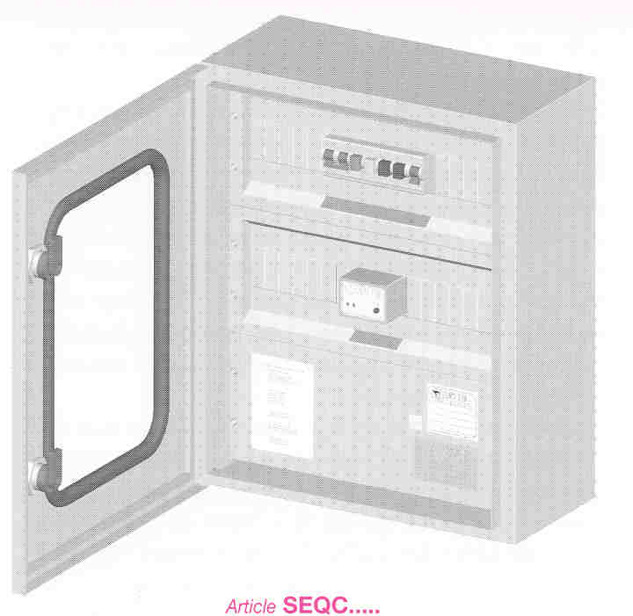

 |  |  |  |  | danneggiato nelle seguenti parti:

riferimenti normativi
 |  |  | SCHEDA TECNICA PALO
 |  |  |  |  |  | Rev.: | 1
 |  |  |  |  |  | Pagina: | 11 di 11
RISPONDENZA NORMATIVA

 | Corrispondenza della struttura ai disegni di riferimento forniti |  |  |  |  | si | no
Rispondenza normativa dei pianerottoli
 | Numero totale dei parapetti installati |  |  | di altezza utile pari a |  |  | mt
 | Definibili parapetti normali (altezza utile di almeno un metro, buono stato di conservazione, resistenti, costituiti da almeno due correnti distanti tra loro non più di mm 500 ed idonei per resistere all'impiego ed alle condizioni ambientali)

 |  |  |  |  |  | si | no
 | Verifica dell'efficienza dei sistemi di anti-salita installati sul sito |  |  |  |  | si | no
 | Ogni singolo parapetto è completo di fascia continua distante al massimo 10 mm dal piano di calpestio ed alta almeno 150 mm
 |  |  |  |  |  | si | no
 | Regolare funzionamento del dispositivo anticaduta (per scale safety o soll)
 |  |  |  |  |  | si | no
Rispondenza normativa della bulloneria
 | I bulloni utilizzati sulla struttura risultano idonei per le attuali normative |  |  |  |  | si | no
 | Bulloneria considerata obsoleta o fuori norma |  |  |  | tipo | settore
Verifica del sistemi antiaccesso alla struttura ed esame dell'area circostante
 | Il sistema di antiaccesso alla struttura è installato regolarmente ed è efficiente al momento della prova
 |  |  |  |  |  | si | no
 | La recinzione dell'area del sito è integra, i cancelli di accesso ed i relativi dispositivi di sicurezza risultano funzionanti e liberi nel movimento
 |  |  |  |  |  | si | no
 | L'area del sito risulta libera da materiali di scarto o obsoleti |  |  |  |  | si | no
 | Presenza di cartellonistica di sicurezza completa e ben visibile |  |  |  |  | si | no
Scale di salita
 | tipo (vedere fascicolo di verifica manufatti metallici - scala di accesso)
 | la scala di salita risulta sicura e rispondente a norma |  |  |  |  | si | no

 | note: | La Committenza, non ha fornito progetti esecutivi e/o di massima di riferimento
 |  | *le dimensioni sono state dedotte da foto
 |  |  Palo strutturalmente integro, in discreto stato conservativo complessivo. Si raccomanda la sostituzione dei bulloni ossidati presenti sulle carpenterie in quota.

 | data di emissione |  | redatto |  | approvato
 | 15/07/2026 |  | Ing. Stefano Lenti |  | Ing. Stefano Lenti

